Gorros
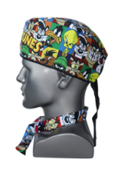
 |  |  |  | Precio | costo venta

Gorro Med | Loney tunes Escenas | Tiras | 1 | 2026-05-05 | 10

Gorro Med | Medicamentos 2 | Tiras | 1 | 2026-05-05 | 10

Gorro Med | Gineco Letra | Tiras | 1 | 2026-05-05 | 10

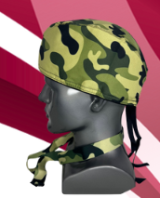

Gorro Med | Militar Verde | Tiras | 1 | 2026-05-05 | 10

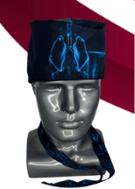

Gorro Med | Pulmon | Tiras | 1 | 2026-05-05 | 10

Gorro Med | Dragon Ball | Tiras | 1 | 2026-05-05 | 10

Gorro Med | Freezer | Tiras | 1 | 2026-05-05 | 10

Gorro Med | Medicamentos | Tiras | 1 | 2026-05-05 | 10

Gorro Med | simpson Familia | Tiras | 1 | 2026-05-05 | 10

Gorro Med | Riñon Emociones | Tiras | 1 | 2026-05-05 | 10

Gorro Med | Laboratorio | Tiras | 1 | 2026-05-05 | 10

Gorro Med | Star War Colores | Tiras | 1 | 2026-05-05 | 10

Gorro Med | Capitan America | Tiras | 1 | 2026-05-05 | 10

Gorro Med | Superman | Tiras | 1 | 2026-05-05 | 10

Gorro Med | Superman Azul | Tiras | 1 | 2026-05-05 | 10

Gorro Med | Cerebelo | Tiras | 1 | 2026-05-05 | 10

Gorro Med | Terminologia | Tiras | 1 | 2026-05-05 | 10

Gorro Med | Bacteriologia | Moño | 1 | 2026-05-05 | 10

Gorro Med | Dipositivo Azul | Moño | 1 | 2026-05-05 | 10

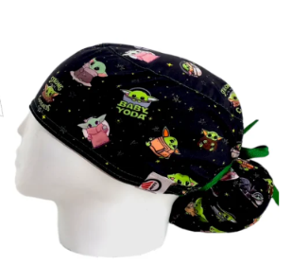

Gorro Med | Baby Yoda | Moño | 1 | 2026-05-05 | 10

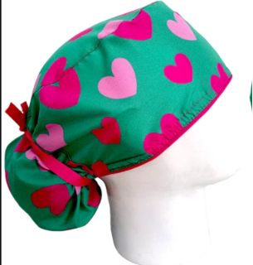

Gorro Med | Corazones Menta | Moño | 1 | 2026-05-05 | 10

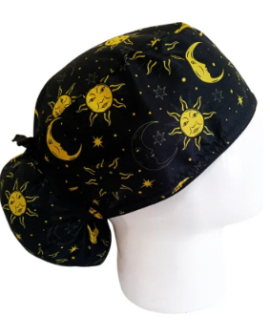

Gorro Med | Sol y luna | Moño | 1 | 2026-05-05 | 10

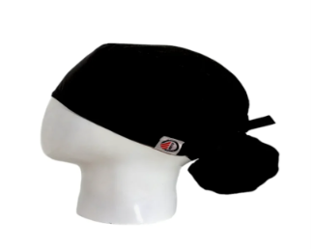

Gorro Med | Negro | Moño | 1 | 2026-05-05 | 10

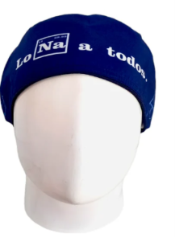

Gorro Med | Los Na a todos | Moño | 1 | 2026-05-05 | 10

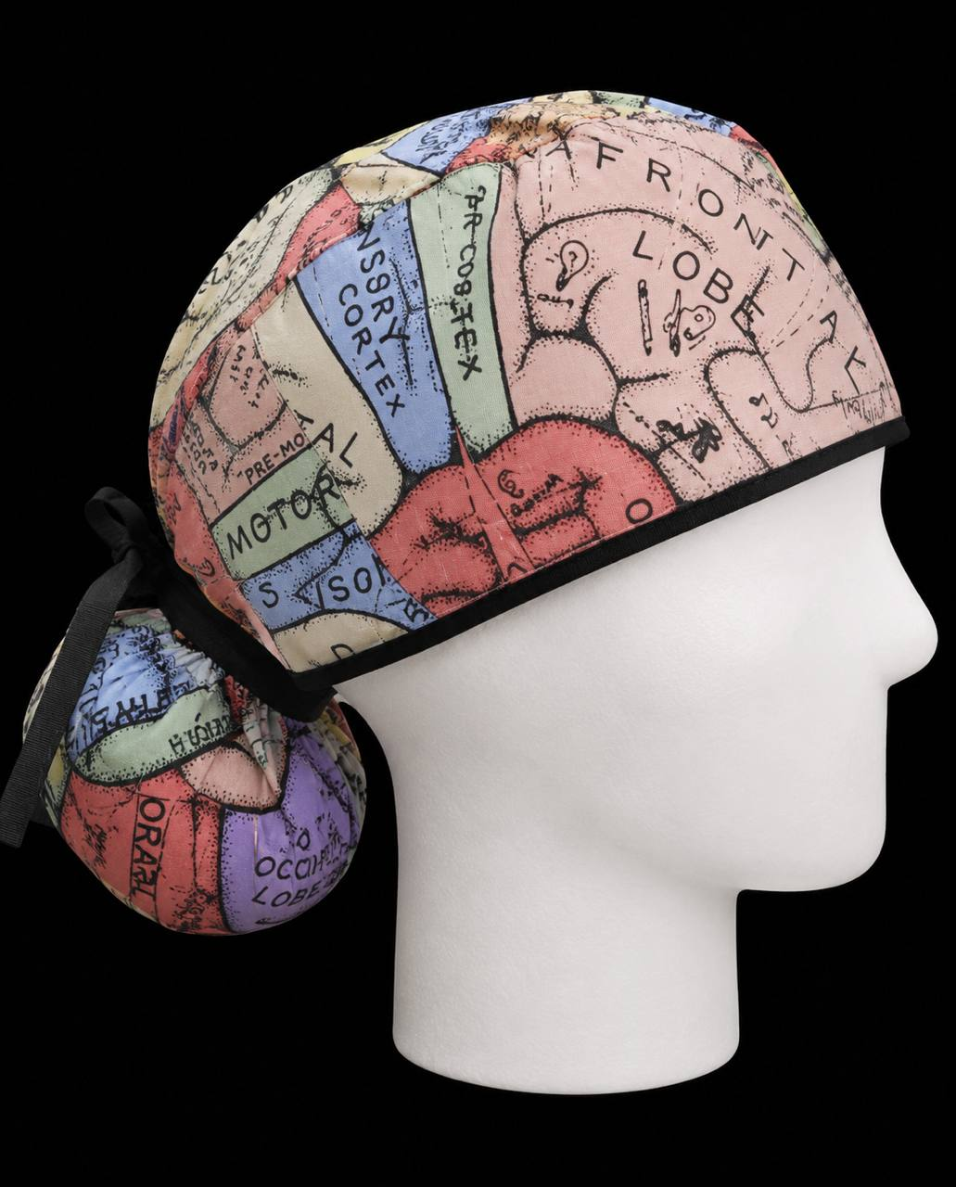

Gorro Med | Cerebelo | Moño | 1 | 2026-05-05 | 10

Gorro Med | Bacteriologia | Moño | 1 | 2026-05-05 | 10

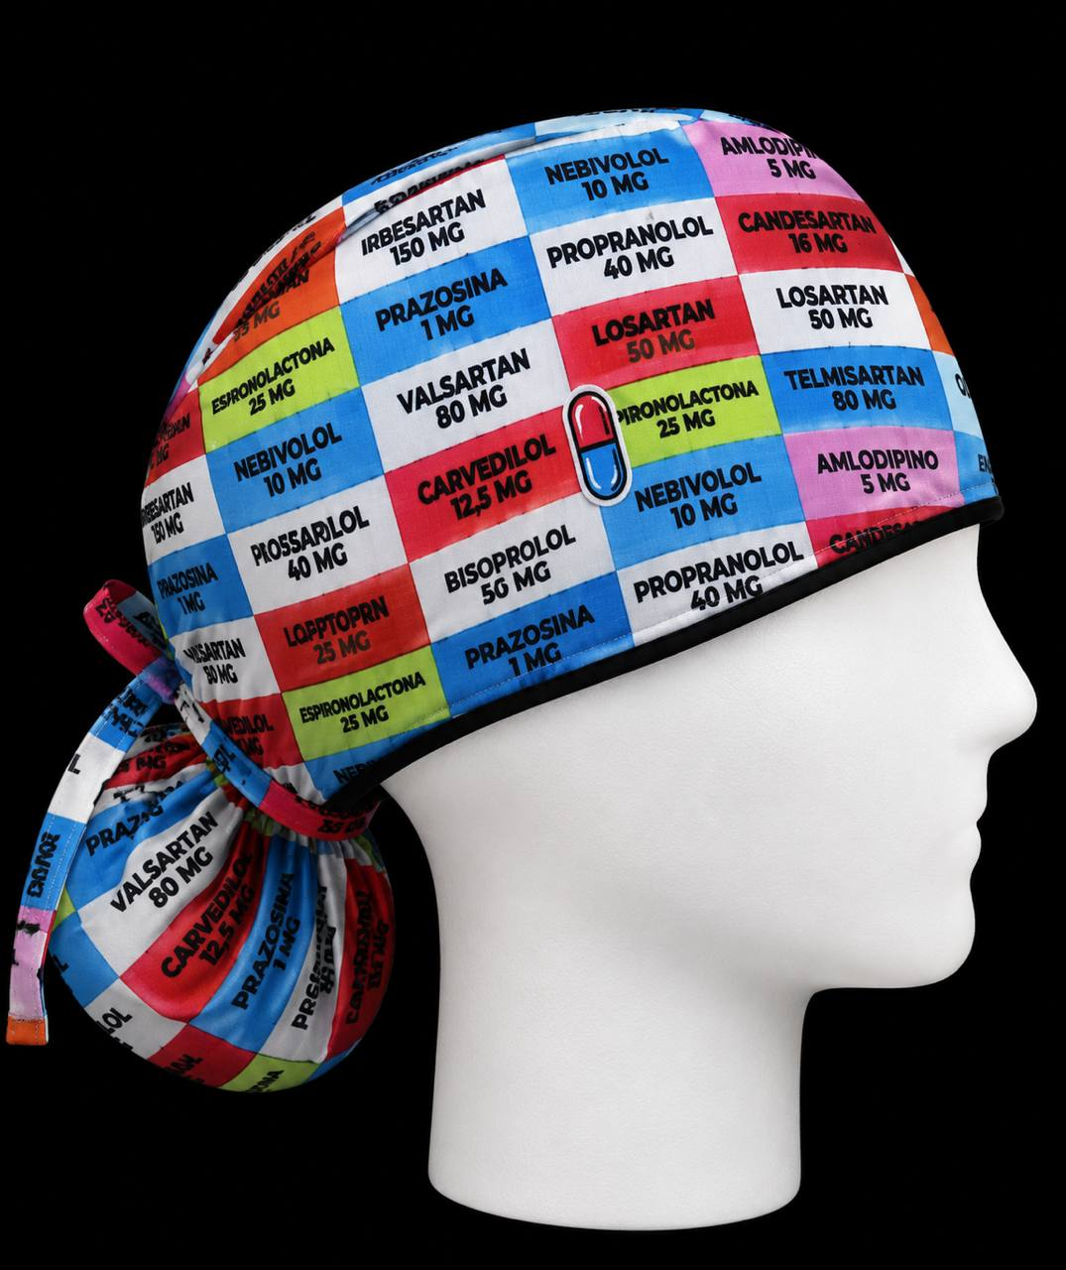

Gorro Med | Medicamento | Moño | 1 | 2026-05-05 | 10

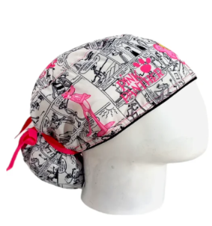

Gorro Med | Pantera rosa | Moño | 1 | 2026-05-05 | 10

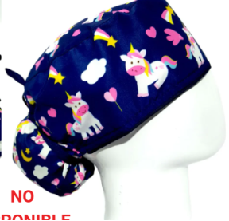

Gorro Med | Unicornio | Moño | 1 | 2026-05-05 | 10

Gorro Med | Hello kitty Rojo | Moño | 1 | 2026-05-05 | 10

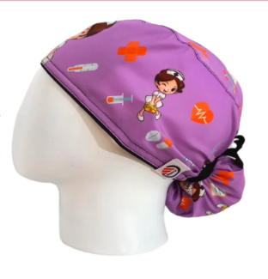

Gorro Med | Enfermeria lila | Moño | 1 | 2026-05-05 | 10

Gorro Med | Bulldog | Moño | 1 | 2026-05-05 | 10

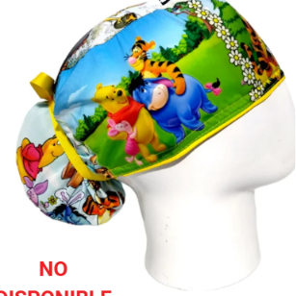

Gorro Med | Pooh | Moño | 1 | 2026-05-05 | 10

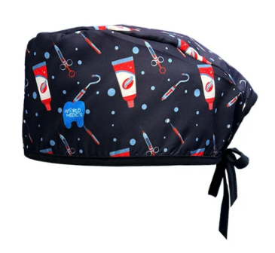
Toons | Odontologia 2D | Tiras | 1 | 2 | 6

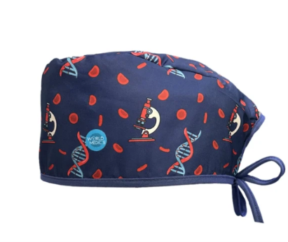

Toons | Bioanalisis 2D | Tiras | 1 | 2 | 6

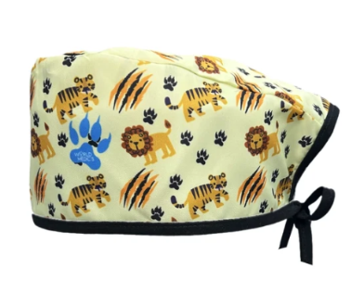

Toons | Leon | Tiras | 1 | 2 | 6

Toons | Sirenita | Tiras | 1 | 2 | 6

Toons | Frozen | Tiras | 1 | 2 | 6

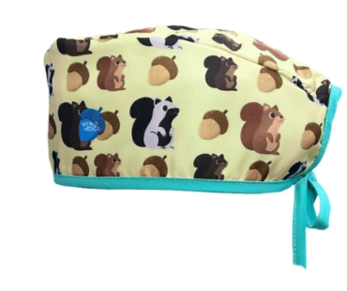

Toons | Ardilla | Tiras | 1 | 2 | 6

Toons | Toy story | Tiras | 1 | 2 | 6

Toons | Pokemon | Tiras | 1 | 2 | 6

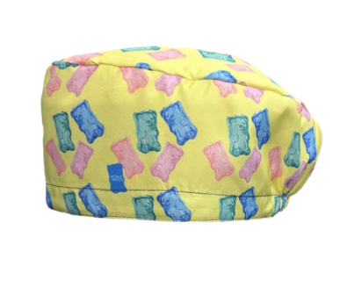

Toons | Gomitas | Elastica | 1 | 2 | 6

Toons | Cafe | Elastica | 1 | 2 | 6

Toons | Mario Bros | Elastica | 1 | 2 | 6

Toons | Leopardo Amariilo | Elastica | 1 | 2 | 6

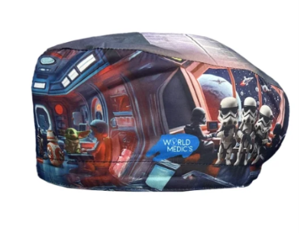

Toons | Star War | Elastica | 1 | 2 | 6

Toons | Bioanalis 3D | Moño | 1 | 2 | 6

Toons | Harry Potter | Moño | 1 | 2 | 6

